Feuil1
 | L'INTERNATIONAL RACE OF PAS DE CALAIS 2026
 | Fiche De Réservation de Repas
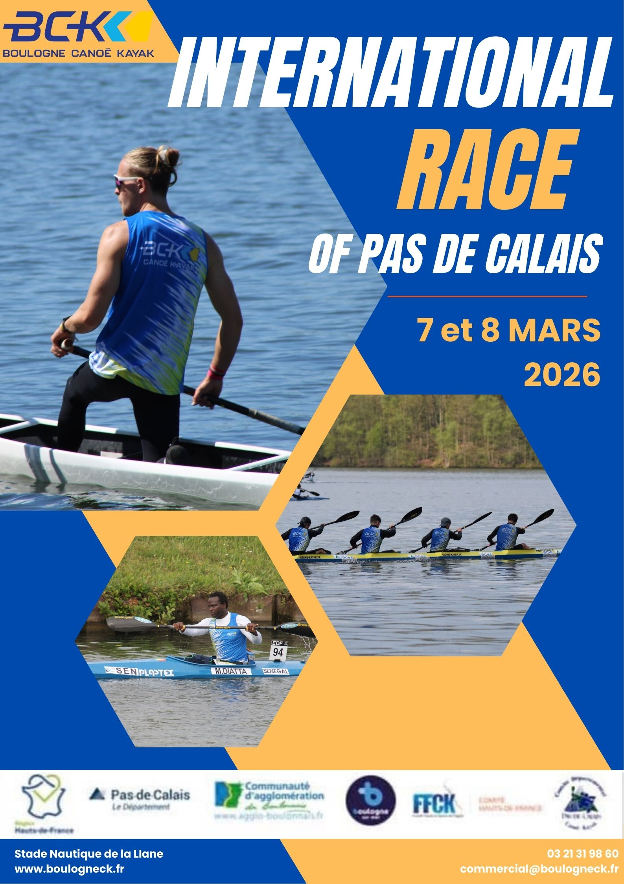
A renvoyer par email à commercial@boulogneck.fr avant le samedi 21 février 2026.

Club :
Adresse :
N° Tel :

Samedi midi Buffet froid d'entrée Hachis parmentier Yaourt et fruit |  |  | Dimanche midi Buffet froid d'entrée Pâtes carbonara Compote et fruit

 |  | Prix untiaire | Quantité | Total

 | Samedi midi | 11.50 € |  | 0.00 €

 | Dimanche midi | 11.50 € |  | 0.00 €

 | Total |  |  | 0.00 €

En cas de régime alimentaire particulier d'un athlète (intolérance / végétarien / halal), merci de nous le signaler.

 | Nbre de personnes concernées
 | Régime alimentaire | ❑ halal | ❑végétarien | ❑intolérance:
La fiche de réservation doit être accompagnée du règlement par chèque à l'ordre du BCK ou virement bancaire

